Rubric
If you cannot take a measurement LEAVE THE CELL EMPTY, do not put a zero!! The Scale is set to 10 mm using the cm ruler so that measurements are in mm.
All floral measurements should be made when the flower is in full anthesis!
Old species | Copy from folder, and evaluate petioles
Species | Copy from folder, and evaluate petioles
Collector number | Copy from herbarium label
Barcode | Copy and paste from the file name
Wild/Greenhouse | w for ones collected in the wild (normally the whole plant) and g for ones grown in the greenhouse (normally a leaf and Inflorescence only) The specimen label should say if it was collected from a greenhouse!!!
State | Enter from the specimen label (the file name may have the wrong state)
Variegation | Use duplicate measurements if leaves differ in score. (compare to sheets of different variegation levels)
Long petiole hair | Length of the longest petiole hait (exclude most distal ⅓ of petiole)
Short petiole hair | Length of the shortest petiole hair (exclude most distal ⅓ of petiole)
Upper lamina hair | Length of longest hair on the upper laminar surface of leaf
Tooth length | Length of apical TOOTH of second primary lobe on either side from tip to the point level with the sinuses (sinuses of teeth not lobes) on either side (of the largest mature leaves). Use primary veins coming from petiole junction to determine secondary lobe.
Tooth width | Width of apical TOOTH (tooth only, so sinuses of the tooth not the lobe) of second primary lobe on either side (of the largest mature leaves). Use primary veins coming from petiole junction to determine secondary lobe.
Flower length | From where the pedicel meets the ovary to the tip of the furthest sepal (full anthesis)
Hypanthium long | From the most distal sepal sinus of a flower to where the hypanthium is attached to the ovary on the same side of the flower (full anthesis)
Hypanthium short | From the most proximal sepal sinus of a flower to where the hypanthium is attached to the ovary on the same side of the flower (full anthesis)
Flower width | Across the point where the hypanthium meets the ovary (full anthesis)
Stamen length | (longest) past the sepal *tips* not sinus, including anther
Style length | (longest) past the sepal *tips* not sinus
Pedicel lengths | The node from which they are attached to where they meet the ovary (bottom 3 of flowers in full anthesis if possible)
Cymule branches | From where they met the main axis of the thyrse to the first branching node of the cymule (bottom 3)
Thyrse length | From where the main axis of the inflorescence arises from the caudex, to the point where the pedicel meets the ovary of the most distal apical flower (3 if possible)
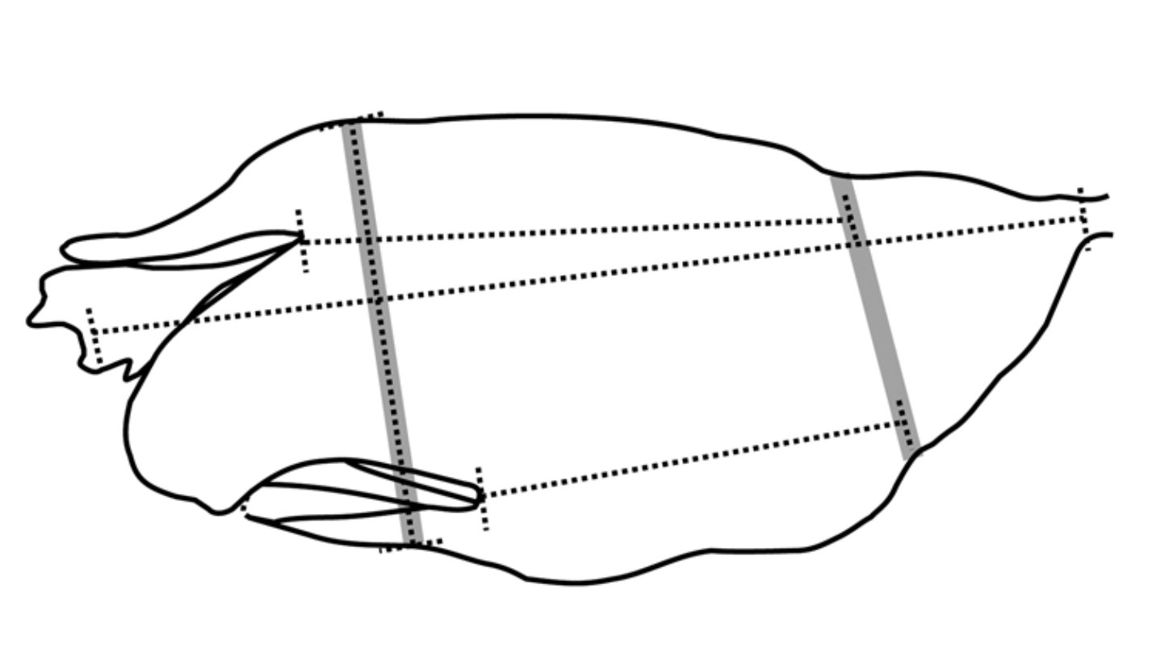
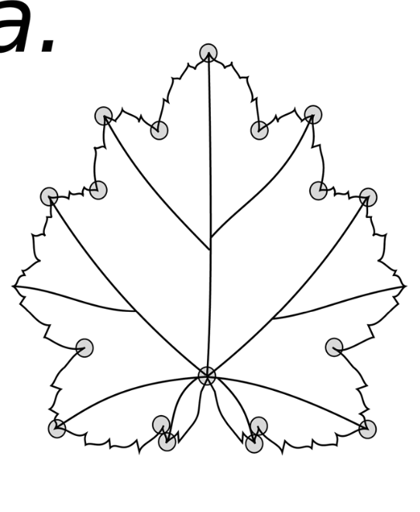
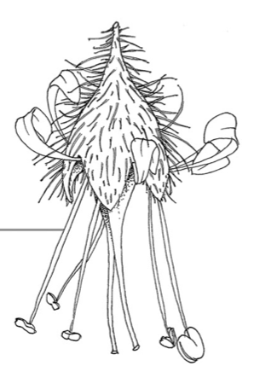
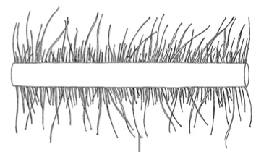

Scale: the bottom of the envelope is 57.2 mm

DO NOT TOUCH CELLS WITH THIS COLOR, THESE WERE DONE BY SOFIA.
CELLS NOT HIGHLIGHTED WERE DONE BY HAWI USING SPECIMENS WE DID GC-MS FOR AND ONLY USE THE 3 ORIGIONAL TAXA NAMES. IF USING LATER I NEED TO GO BACK AND highlighted
we decided that for the floral paper we will trust measurements and will use the floral metrics but for the species paper we need to look at leaf metrics better. specifically columns K-M as Sofia had 0s for laminar hairs that probably were there and sofia and Hawi probably had dirrerent tooth measurements where Hawi did apical and Sofia did apical and its 2 side mini-teeth.

